Aanvraag
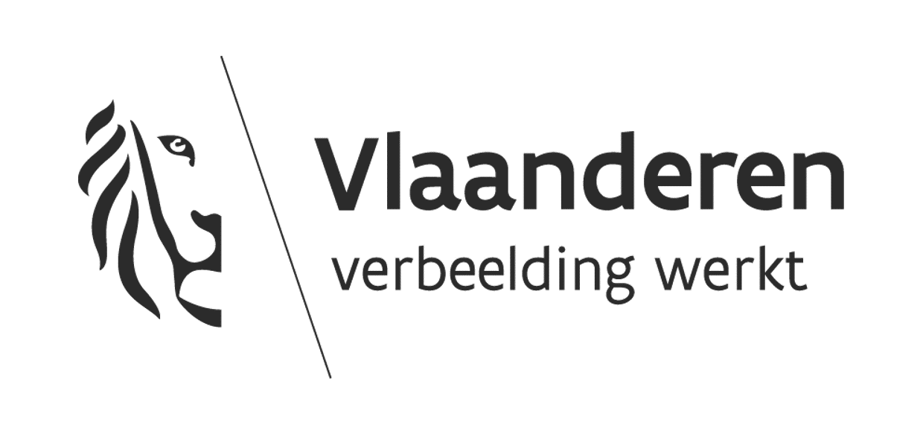 |  |  | INSTRUCTIEKOLOM
 |  |  | Velden | Kleur
 |  |  | invulbaar
 |  |  | niet invulbaar
 |  |  | automatische berekening
 |  |  | (sub)totalen
Financiering en raming quick win maatregelen voor jeugdinfrastructuur
Naam van de organisatie:
Titel van het project: |  |  | Btw-percentage invullen indien van toepassing.
btw-percentage van de werken:
Raming
Quick win maatregel | Bedrag (excl. btw) | Bedrag (incl. btw)

Gesubsidieerde maatregel 1 | € - | € - | Vul hier de maatregelen aan waarvoor subsidie wordt gevraagd. Enkel maatregelen uit de tabel komen in aanmerking. Vul hier de raming in van de maatregelen zoals opgesomd in de tabel (excl btw)
Gesubsidieerde maatregel 2 | € - | € -
Gesubsidieerde maatregel 3 | € - | € -
Gesubsidieerde maatregel 4 | € - | € -
Gesubsidieerde maatregel 5 | € - | € -
Gesubsidieerde maatregel 6 | € - | € -
Gesubsidieerde maatregel 7 | € - | € -
Gesubsidieerde maatregel 8 | € - | € -
Gesubsidieerde maatregel 9 | € - | € -
Gesubsidieerde maatregel 10 | € - | € - | KLIK HIER VOOR MEER INFO OVER DE energiescans en -coachings (website departement CJM)
 | € - | € -
 | € - | € -
 | € - | € -
 | € - | € -
 | € - | € -
 | € - | € -
 | € - | € -
 | € - | € -
 | € - | € -
 | € - | € -
TOTAAL AAN MAATREGELEN | € - | € -
 | SUBSIDIEPERCENTAGE (maximaal 80%)
Gevraagde investeringssubsidie voor quickwin |  | #DIV/0! | De gevraagde investeringssubsidie bedraagt maximaal 10.000 euro en max 80%

Aandeel eigen middelen | € - | #DIV/0! | Bij een correct ingevuld dossier kleuren veld B40 en C36, C38,C40 groen.

TOTALE FINANCIERING PROJECT | € - | #DIV/0!

